Sheet1
Scene No. | 0
Quest Title | 毒蘑菇的鉴别
Quest Log | 找莫古辨别毒蘑菇
Map No. | 21
 | 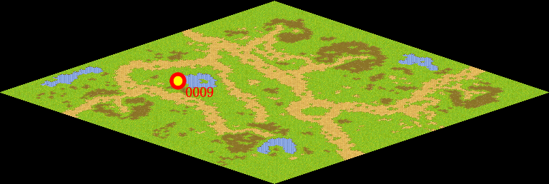
NPC No. | 9
Condition | lv>0
Dialog | 这种蘑菇是我在路上发现的，不知道能不能吃。你拿去送给莫古吧。
Select | 1：接受，2：不接受
Result | 1 : Scene 0001, 2 : 关闭对话框

ScriptFile | Qlog-0131-000.scr
 | Q0009-0131-000.scr

